1回目
単体テストエビデンス

アプリ名 | pg0137_db_insert
単体テスト名 | pg0137_db_insert_単体テスト仕様書
テストNo | No10

Docker起動

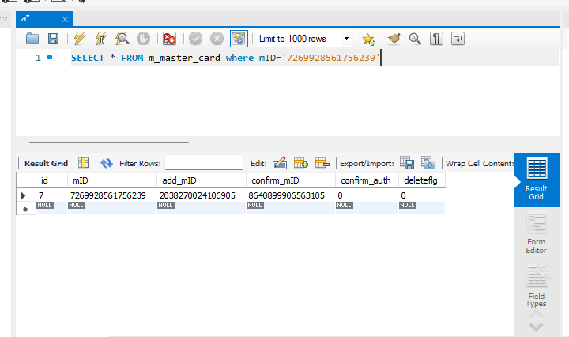

第2引数が権限のないカードである確認

第メッセージが想定通りであるOK

